Clientes
idtipo_evento | idparentezco | idEstado_civil
descripcion | descripcion | descripcion
estado | estado | estado | 1/0= activo /no activo
 |  |  |  | UTIZIAR CODIGOS ISO
Tipo_Evento | Parentezco | Estado_Civil | Sexo | moneda |  | Evento_Clientes |  |  | Lista_Invitados_Evento_Clientes |  |  | cliente
Matrimonio | Familiar | Soltero | Masculino | NUEVO SOL |  | id_evento_cliente | Obligatorio |  | idevento_cliente | Obligatorio |  | id_Cliente
Quinceañero | Amigo Colegio | casado | Fenemino | DÓLAR AMERICANO |  | idTipo_evento | Obligatorio |  | idTipo_evento_Lista_Invitados | Obligatorio |  | correo
Cumpleaños | Amigo Universidad | viudo | … | … |  | Fecha | Obligatorio |  |  |  |  | nombre
Aniversario | Amigo Trabajo | … |  |  |  | Hora | Obligatorio |  | Nombres | Obligatorio |  | apellido
.. | Amigo de zona vivienda |  |  |  |  | id_moneda | Obligatorio |  | apellidos | Obligatorio |  | celular
… | otros |  |  |  |  | Presupuesto_General | opcional |  | direccion | Obligatorio |  | numero_fijo
 | .. |  |  |  |  | Pais | Obligatorio |  | Telefono | Obligatorio |  | Sexo
 |  |  |  |  |  | Departamento | Obligatorio |  | Celular |  |  | fecha de alta | automatico
idTipo_evento_Lista_Invitados |  |  |  |  |  | Direccion | Obligatorio |  | idParentezco | Obligatorio |  | estado | automatico | alta/baja/suspendido
idtipo_evento |  |  |  |  |  | Referencia | opcional |  | idEstadoCivil | Obligatorio |  | fecha baja | automatico
descripcion |  |  |  |  |  | id_cliente |  |  | Numero_entradas | Obligatorio
estado |  |  |  |  |  | tiene_local | si/no |  | fecha_registro | automatico
Tipo_evento_Lista_Invitados |  |  |  |  |  |  |  |  | Confirmo_asistencia | si/no
Matrimonio | Lista de Novio |  |  |  |  |  |  |  | Fecha_confirmacion | automatico
Matrimonio | Lista de Novia |  |  |  |  |  |  |  | usuario_confirma | automatico
Quinceañero | Lista Quinceañera |  |  |  |  |  |  |  | sexo | Obligatorio |  |  |  |  | Clientes_Proveedor_Mensajes
Cumpleaños | Lista Cumpleañero | Evento_Clientes_Local |  |  |  | Evento_Clientes_Usuario |  |  |  |  |  |  |  |  | id_cliente
Aniversario | Lista Aniversario | id_evento_cliente |  |  |  | id_evento_cliente |  |  |  |  |  |  |  |  | id_proveedor | opcional
 |  | Pais |  |  |  | idTipo_evento
 |  | Departamento |  |  |  | idTipo_evento_Soy_Cliente
 |  | Direccion |  |  |  | Nombre
 |  | referncia |  |  |  | Apellido |  |  | Evento_Clientes_Extras
 |  | nombre local |  |  |  | celular |  |  | id_evento_cliente
 |  |  |  |  |  | correo |  |  | Tipo_matrimonio_civil | opcional
 |  |  |  |  |  |  |  |  | numicipalidad | opcional
 |  |  |  |  |  |  |  |  | Direccion civil | opcional
 |  |  |  | Tareas_tipo_Evento_Cliente |  |  |  |  | Tipo_matrimonio_religiso
 |  |  |  | id_evento_cliente |  |  |  |  | Nombre iglesia | opcional |  |  | Evento_Clientes_Proveedor_citas
 |  |  |  | idtipo_evento |  |  |  |  | Direccion iglesia | opcional |  |  | id_evento_cliente
 |  |  |  | descripcion |  |  |  |  |  |  |  |  | id_proveedor | opcional
 |  |  |  | estado
 |  |  |  | id_padre
 |  |  |  | estado_tarea | pendiente/hecho |  | Evento_Clientes_Presupuesto |  |  | Evento_Clientes_Proveedor
 |  |  |  |  |  |  | id_evento_cliente |  |  | id_evento_cliente
 |  |  |  |  |  |  | id_categoria_PROVEEDOR |  |  | id_proveedor | opcional
 |  |  |  |  |  |  | monto
 |  |  |  |  |  |  | estado
 |  |  |  |  |  |  | id_moneda |  |  |  |  |  | Evento_Clientes_Proveedor_Cotizacion
 |  |  |  |  |  |  |  |  |  |  |  |  | id_evento_cliente
 |  |  |  |  |  |  |  |  |  |  |  |  | id_proveedor | opcional

idtipo_evento |  |  |  |  |  | idTipo_evento_Soy_Cliente
descripcion |  |  |  |  |  | idtipo_evento
estado | 1/0= activo /no activo |  |  |  |  | Descripcion Soy
id_padre |  |  |  |  |  | idSexo
 |  |  |  |  |  |  |  |  |  |  |  |  | Evento_Clientes_Proveedor_Contrato |  |  | Evento_Clientes_Proveedor_Contrato_pagos
Tareas_Tipo_evento |  |  |  |  |  | Tipo_evento_Soy_Cliente |  |  |  |  |  |  | id_evento_cliente |  |  | id_evento_cliente
Matrimonio | Solicitar hora al regsitro civil | 1 | 10 |  |  |  |  |  |  |  |  |  | id_proveedor | opcional |  | id_proveedor | opcional
 |  |  |  |  |  | Matrimonio | Soy el Novio | M
 |  |  |  |  |  | Matrimonio | Soy la Novia | F
 |  |  |  |  |  | Quinceañero | Soy la Quinceañera | M
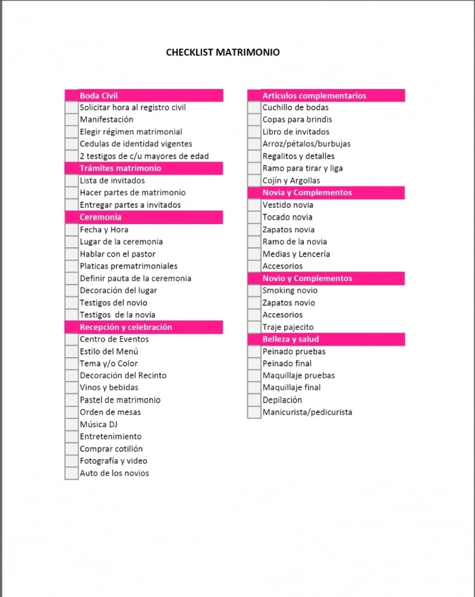
 |  |  |  |  |  | Cumpleaños | Soy el Cumpleañero | M
 |  |  |  |  |  | Cumpleaños | Soy el Cumpleañera | F
 |  |  |  |  |  | Aniversario | Soy el organizador | M
 |  |  |  |  |  | Aniversario | Soy el organizadora | M

